상품제안서
양키캔들 스몰자 향초 선물세트 SVL5P | 상품코드: S27864

 |  |  |  |  |  |  | 02-713-8555 | www.synergygift.co.kr
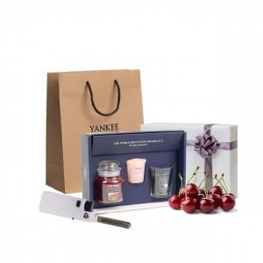 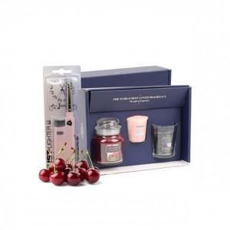 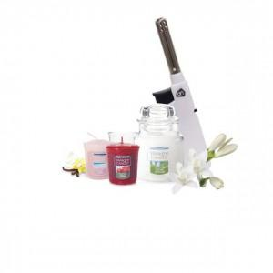

【상세/제작정보】 | <p><span style="font-size: 14pt;">​※&nbsp;</span><span style="font-size: 14pt;">100세트 이상 아트지 코팅스티커 제작 및 부착 무료</span></p><div><span style="font-size: 14pt;">※</span><span style="font-size: 14pt;">​&nbsp;</span><span style="font-size: 14pt;">100세트 이하 칼라 폼텍라벨 스티커 무료​</span></div><p><span style="font-size: 14pt;">※​&nbsp;</span><span style="font-size: 14pt;">쇼핑백 600 원 추가</span></p><p><span style="font-size: 14pt;">※ 리본포장 2200원 추가</span>&nbsp;</p>

【인쇄/포장옵션】 | 스티커 / 포장지포장

【공급단가】 | 수량 | 30~ | 50~ | 100~ | 500~ | 1,000~
*VAT별도 | 단가 | 17,550원 | 17,280원 | 16,600원 | 15,520원 | 15,250원

【상품 URL】 | https://www.synergygift.co.kr:443/src/goods_detail.php?gdno=27864

